プロジェクト関係者の「役割」について
プロジェクト関係者の「役割」について

プロジェクト関係者の「役割」の確認方法：
「プロジェクト一覧＞任意のプロジェクト＞関係者」からPJの役割を参照してください。
※下記画像参照

役割は下記の7種類

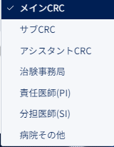
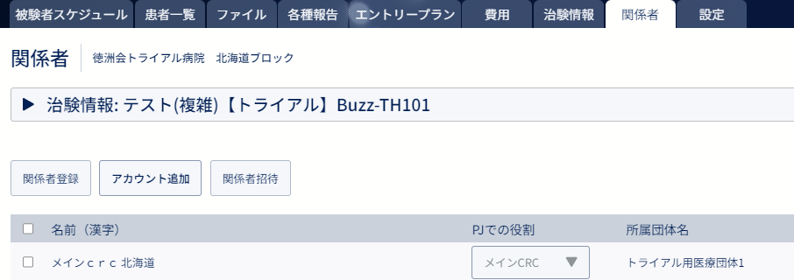

役割ごとの違いは「役割一覧表(プロジェクト)」タブをご確認ください。

